Sheet1
2026 世界マスターズ陸上競技選手権
韓国・大邱（テグ）市
8月22日（土）から9月3日（木）13日間

＊東郷 博乃さん
W40クラス １００ｍ 12秒61 見事、銅メダルを獲得
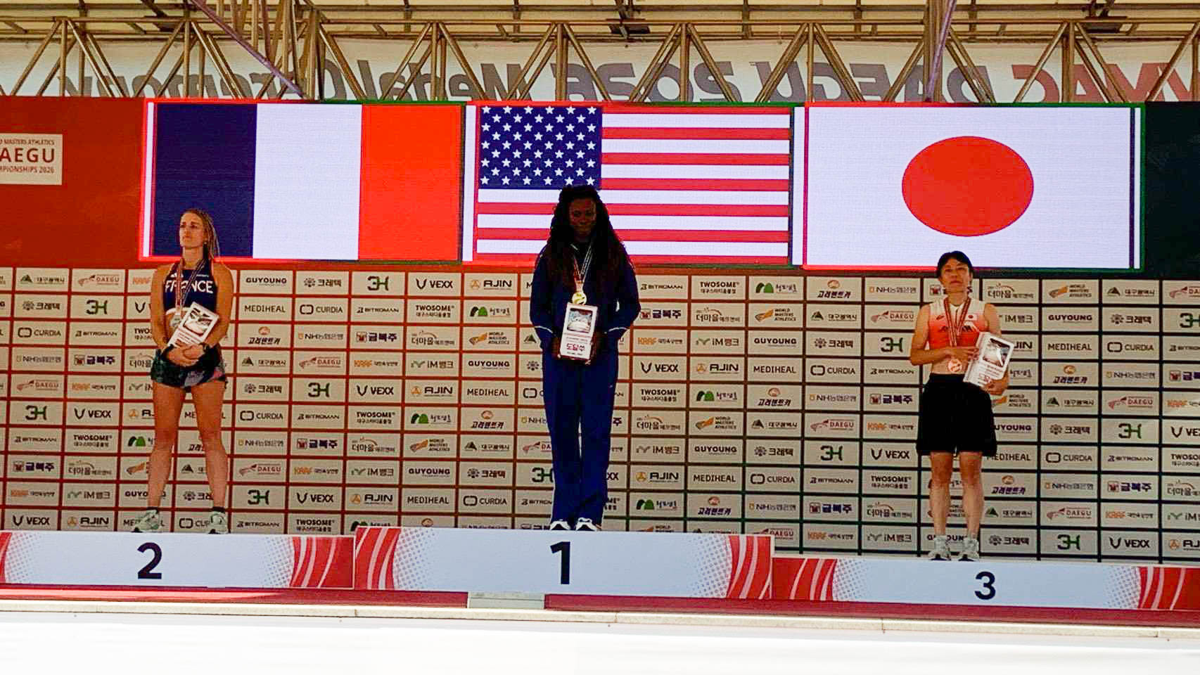

＊川路 龍世さん リレーメンバー( ４走 ）
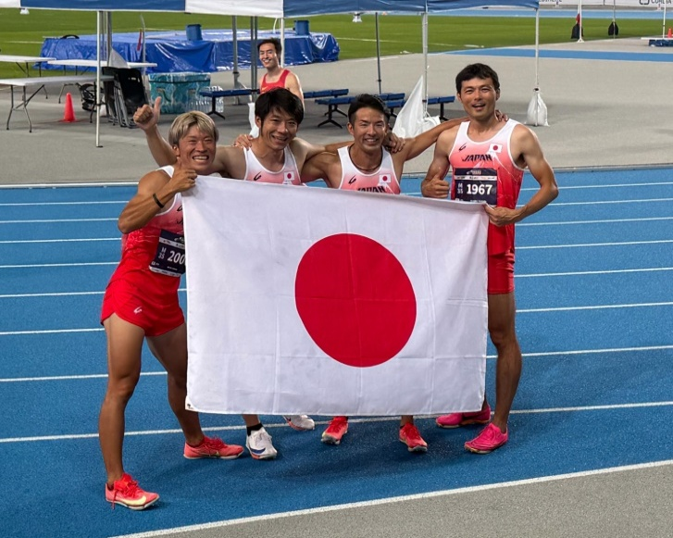

 |  | M35クラス 4x100ｍR

 |  | 記録：41秒82（大会新記録）

 |  | 見事、金メダルを獲得

 | 写真：左から二人目が川路さん

世界各国の選手が集う世界大会という大きな舞台での、素晴らしい快挙です。

東郷さん、川路さん、メダル獲得、誠におめでとうございます！

鹿児島マスターズ陸上競技連盟一同、心よりお祝い申し上げます。

